SRI European Equity
SRI EUROPEAN EQUITY

CHARAKTERISTIKA FONDU
STRUKTURA FONDU

5,52% energetika | 5.52%
9,88% materiály | 9.88%
17,78% finanční služby | 17.78%
4,61% informační technologie | 4.61%
11,79% spotřeba - cyklická | 11.79%
13,34% průmysl | 13.34%
15,64% zdravotnictví | 15.64%
9,87% spotřeba - necyklická | 9.87%
11,58% ostatní | 11.58%
Název fondu: | SRI European Equity

AKCIOVÝ FOND
Investiční manažer: | Generali Investments Europe
Hodnota fondu: | 257,47 mEUR
Počátek obchodování: | 2007-03-29 |  | vykouzlit někomu úsměv na tváři
Investiční cíl: Cílem fondu je překonat svůj benchmark (kterým je MSCI Europe - Net Total Return Index) a poskytovat dlouhodobé zhodnocení kapitálu. Fond investuje téměř 90 % svých aktiv do akcií společností, které jsou kompatibilní s kritérii ESG. Portfolio manager vybírá ze společností, které mají nejlepší enviromentální, sociální a firemní řízení. Fond může používat finanční nástroje a deriváty pro investiční účely.

POPLATKY GENERALI ČESKÁ POJIŠŤOVNA A.S.*
TOP 10
GENERALI INVESTMENTS LUXEMBOURG SA
Rozdíl mezi nákupním a prodejním kurzem podílových jednotek: | Běžné/jednorázové pojistné: 5 %/0 % Mimořádné pojistné 2% resp. 3 %** | Společnost |  |  | % v portfoliu | Sektor
Částečný odkup: | 0,25 % z odkoupené částky, minimálně však 50 Kč a maximálně 500 Kč | Roche Holding AG |  |  | 3.89 | zdravotnictví
Poplatky za přemístění: | V každém poj. roce 2 zdarma, jinak 0,25 % akt. hodnoty přemístěných jednotek, min. 50 Kč a max. 500 Kč. | LVMH Moet Hennessy Louis Vuitton SE |  |  | 2.69 | spotřeba - necyklická
Poplatky za správu fondu***: | 2 % p.a. | ASML Holding NV |  |  | 2.36 | informační technologie
* výtah ze sazebníku poplatků k IŽP týkající se fondů, v případě rozdílů platí sazebník poplatků |  | Dassault Systemes SA |  |  | 2.25 | informační technologie
 |  | AXA SA |  |  | 2.19 | finanční služby
** závisí na produktu *** náklady za správu fondu jsou započtené v NAV (t.j. v kurzu) |  | Air Liquide SA |  |  | 2.16 | materiály
KOMENTÁŘ K TRHU
KOMENTÁR TRHU
KOMENTÁŘ TRHU
KOMENTÁŘ TRHU
VÝKONNOST FONDU
 |  | Prudential plc |  |  | 2.14 | finanční služby
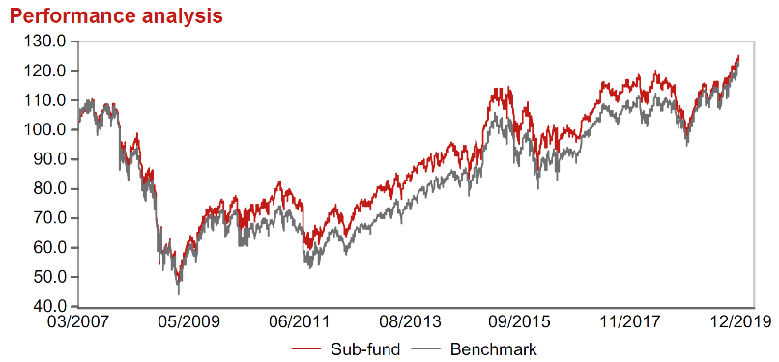 |  | Symrise AG |  |  | 2.13 | materiály
Výkonnost od založení
 |  | RELX PLC |  |  | 2.12 | průmysl
 |  | L´Oreal SA |  |  | 2.11 | spotřeba - cyklická

STATISTIKY
 |  | STD | IR | TE | Rating Morningstar(4) |  | Quartile Morn.
 |  | 10.70% | -0.32% | 2.67% | x |  | x
 |  | (1) Standard Deviation (Směrodatná odchylka): míra rizika, volatilita výkonnosti fondu. (2) Information Ratio (Informační poměr): poměr průměrně dosaženého výnosu oproti odchylce od indexu. (3) Tracking Error: směrodatná odchylka rozdílu výkonnosti fondu

VÝKONNOST (EUR)

 |  | 3 měsíce (%) | YTD (%) |  | 1 rok (%) | od počátku (%)
SRI European Equity (ISIN: LU0145455811) |  | 7.19 | 22.36 |  | 22.36 | 24.24
Benchmark * |  | 5.71 | 26.05 |  | 26.05 | 22.13
Excess Return |  | 1.48 | -3.69 |  | -3.69 | 2.11
Prosinec 2019
* MSCI Europe - Net Total Return Index
Hodnota investice do podílových fondů může růst, klesat nebo stagnovat podle situace na finančních trzích. Minulé výnosy nejsou zárukou výnosů v budoucnu.

